平面図
（参考様式１）

 | 平面図

 | 事業所の名称 | ひだまり

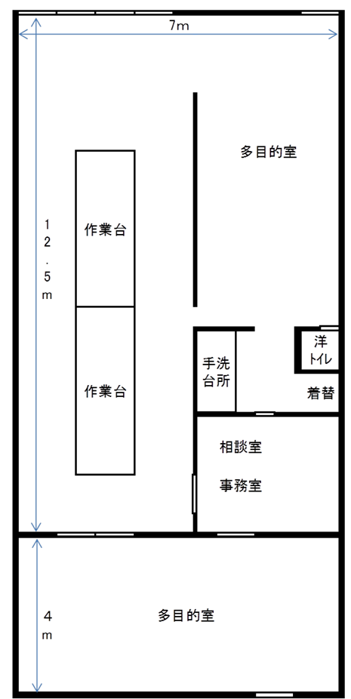

⑬
入口①
1.9m
③
⑮
⑫
⑪

②
⑰
①
⑧
⑱
事務机
⑨
事務室
机
⑤
⑦
⑯
⑭
⑥
⑩
④
入口②
1.2m

注 １ 各室の用途及び面積を記載すること。
２ 当該事業所の専用部分と他の事業所等との共用部分がある場合はそれぞれ色分けする等して使用関係を分かり易く表示すること。

